pmsocho
www.pmsocho.com

wykres na mapie
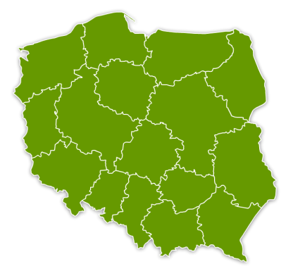
Województwo | Liczba odwiedzających
mazowieckie | 74,000
łódzkie | 51,700
kujawsko-pomorskie | 31,500
warmińsko-mazurskie | 29,420
podlaskie | 20,000
lubelskie | 39,000
świętokrzyskie | 19,000

wykres na mapie zrobiony
Województwo | Liczba odwiedzających
mazowieckie | 74,000
łódzkie | 51,700
kujawsko-pomorskie | 31,500
warmińsko-mazurskie | 29,420
podlaskie | 20,000
lubelskie | 39,000
świętokrzyskie | 19,000

